Sheet1
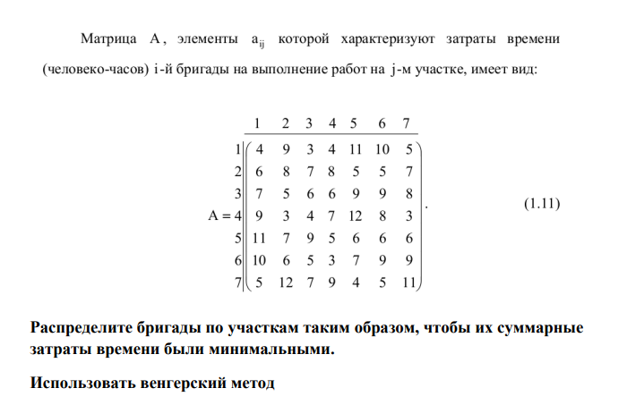
 | 4 | 9 | 3 | 4 | 11 | 10 | 5
 | 6 | 8 | 7 | 8 | 5 | 5 | 7
 | 7 | 5 | 6 | 6 | 9 | 9 | 8
 | 9 | 3 | 4 | 7 | 12 | 8 | 3
 | 11 | 7 | 9 | 5 | 6 | 6 | 6
 | 10 | 6 | 5 | 3 | 7 | 9 | 9
 | 5 | 12 | 7 | 9 | 4 | 5 | 11

а) | Мин. элемент в каждом столбце и вычитаем его из всех элементов данного столбца
 | 4 | 3 | 3 | 3 | 4 | 5 | 3

 | 0 | 6 | 0 | 1 | 7 | 5 | 2 | 0
 | 2 | 5 | 4 | 5 | 1 | 0 | 4 | 0
 | 3 | 2 | 3 | 3 | 5 | 4 | 5 | 2
 | 5 | 0 | 1 | 4 | 8 | 3 | 0 | 0
 | 7 | 4 | 6 | 2 | 2 | 1 | 3 | 1
 | 6 | 3 | 2 | 0 | 3 | 4 | 6 | 0
 | 1 | 9 | 4 | 6 | 0 | 0 | 8 | 0

б) | Мин.элемент в каждой строке и вычтем его из каждой строке, а так же находим уникальные нули
 | + | + |  | + | + | + | +
 | 0 | 6 | 0 | 1 | 7 | 5 | 2
 | 2 | 5 | 4 | 5 | 1 | 0 | 4
 | 1 | 0 | 1 | 1 | 3 | 2 | 3
 | 5 | 0 | 1 | 4 | 8 | 3 | 0 | 6<7 | Кол-во отмеченных нулей меньше столбцов
 | 6 | 3 | 5 | 1 | 1 | 0 | 2
 | 6 | 3 | 2 | 0 | 3 | 4 | 6
 | 1 | 9 | 4 | 6 | 0 | 0 | 8

в) | Находим мин. элемент из невыделенных и вычитаем его из этих элементов
 | 1 | - минимальное из невыделенных
 | 0 | 7 | 0 | 2 | 8 | 6 | 3
 | 1 | 5 | 3 | 5 | 1 | 0 | 4
 | 0 | 0 | 0 | 1 | 3 | 2 | 3
 | 4 | 0 | 0 | 4 | 8 | 3 | 0
 | 5 | 3 | 4 | 1 | 1 | 0 | 2
 | 5 | 3 | 1 | 0 | 3 | 4 | 6
 | 0 | 9 | 3 | 6 | 0 | 0 | 8

 | Повторяем данную процедуру пока не приведём матрицу к нужному виду
 | 0 | 7 | 0 | 2 | 8 | 6 | 3
 | 1 | 5 | 3 | 5 | 1 | 0 | 4
 | 0 | 0 | 0 | 1 | 3 | 2 | 3
 | 4 | 0 | 0 | 4 | 8 | 3 | 0
 | 5 | 3 | 4 | 1 | 1 | 0 | 2
 | 5 | 3 | 1 | 0 | 3 | 4 | 6
 | 0 | 9 | 3 | 6 | 0 | 0 | 8

 | 0 | 7 | 0 | 2 | 8 | 6 | 3
 | 1 | 5 | 3 | 5 | 1 | 0 | 4
 | 0 | 0 | 0 | 1 | 3 | 2 | 3
 | 4 | 0 | 0 | 4 | 8 | 3 | 0
 | 5 | 3 | 4 | 1 | 1 | 0 | 2
 | 5 | 3 | 1 | 0 | 3 | 4 | 6
 | 0 | 9 | 3 | 6 | 0 | 0 | 8

 | 1 | - минимальное из невыделенных

 | 0 | 7 | 0 | 2 | 8 | 6 | 3
 | 0 | 4 | 2 | 5 | 0 | 0 | 3
 | 0 | 0 | 0 | 1 | 3 | 2 | 3
 | 4 | 0 | 0 | 4 | 8 | 3 | 0
 | 4 | 2 | 3 | 1 | 0 | 0 | 1
 | 4 | 2 | 0 | 0 | 2 | 4 | 5
 | 0 | 9 | 3 | 6 | 0 | 0 | 8

 | 0 | 7 | 0 | 2 | 8 | 6 | 3
 | 0 | 4 | 2 | 5 | 0 | 0 | 3
 | 0 | 0 | 0 | 1 | 3 | 2 | 3
 | 4 | 0 | 0 | 4 | 8 | 3 | 0
 | 4 | 2 | 3 | 1 | 0 | 0 | 1
 | 4 | 2 | 0 | 0 | 2 | 4 | 5
 | 0 | 9 | 3 | 6 | 0 | 0 | 8

 | 0 | 7 | 0 | 2 | 8 | 6 | 3
 | 0 | 4 | 2 | 5 | 0 | 0 | 3
 | 0 | 0 | 0 | 1 | 3 | 2 | 3
 | 4 | 0 | 0 | 4 | 8 | 3 | 0
 | 4 | 2 | 3 | 1 | 0 | 0 | 1
 | 4 | 2 | 0 | 0 | 2 | 4 | 5
 | 0 | 9 | 3 | 6 | 0 | 0 | 8

 | 0 | 7 | 0 | 2 | 8 | 6 | 3
 | 0 | 4 | 2 | 5 | 0 | 0 | 3
 | 0 | 0 | 0 | 1 | 3 | 2 | 3
 | 4 | 0 | 0 | 4 | 8 | 3 | 0
 | 4 | 2 | 3 | 1 | 0 | 0 | 1
 | 4 | 2 | 0 | 0 | 2 | 4 | 5
 | 0 | 9 | 3 | 6 | 0 | 0 | 8

г) | В каждом столбце и строке есть 1 выбранный 0 |  |  |  |  |  |  | Подставляем в нач. таблицу расположение выбранных нулей
 | 0 | 7 | 0 | 2 | 8 | 6 | 3 | 4 | 9 | 3 | 4 | 11 | 10 | 5
 | 0 | 4 | 2 | 5 | 0 | 0 | 3 | 6 | 8 | 7 | 8 | 5 | 5 | 7
 | 0 | 0 | 0 | 1 | 3 | 2 | 3 | 7 | 5 | 6 | 6 | 9 | 9 | 8
 | 4 | 0 | 0 | 4 | 8 | 3 | 0 | 9 | 3 | 4 | 7 | 12 | 8 | 3
 | 4 | 2 | 3 | 1 | 0 | 0 | 1 | 11 | 7 | 9 | 5 | 6 | 6 | 6
 | 4 | 2 | 0 | 0 | 2 | 4 | 5 | 10 | 6 | 5 | 3 | 7 | 9 | 9
 | 0 | 9 | 3 | 6 | 0 | 0 | 8 | 5 | 12 | 7 | 9 | 4 | 5 | 11

 | Складываем выделенные зелёным цветом и получаем сумм. Распр |  |  |  |  |  |  | 30

 | Работа1 | Работа2 | Работа3 | Работа4 | Работа5 | Работа6 | Работа7
Работник1 | 4 | 9 | 3 | 4 | 11 | 10 | 5
Работник2 | 6 | 8 | 7 | 8 | 5 | 5 | 7
Работник3 | 7 | 5 | 6 | 6 | 9 | 9 | 8
Работник4 | 9 | 3 | 4 | 7 | 12 | 8 | 3
Работник5 | 11 | 7 | 9 | 5 | 6 | 6 | 6
Работник6 | 10 | 6 | 5 | 3 | 7 | 9 | 9
Работник7 | 5 | 12 | 7 | 9 | 4 | 5 | 11

